Supplementary Figure S6
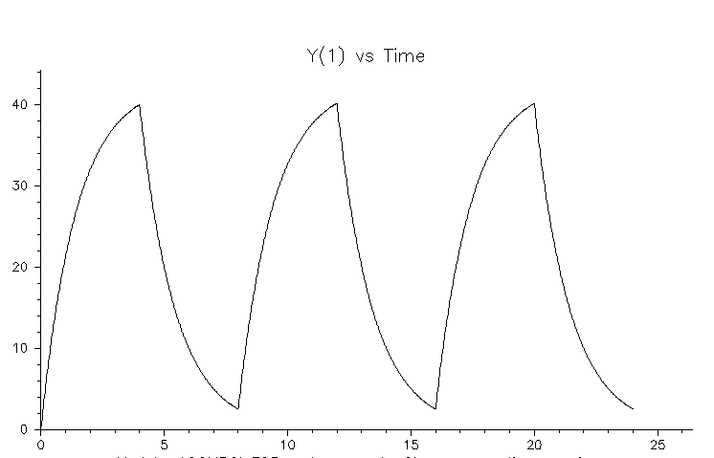
Half life | 1
Ke | 0.693
Vd | 0.2
Cl | 0.1386 | L/h
Cl (ml/min) | 2.31
RPM | 26.860465116 |  | (Assuming large watson-marlow fluid pumps rather than duets)

Target concentration | 280 | mg/L
Infusion amount | 165.58730091 | mg
Time of infusion | 4 | h

Infusion rate | 41.396825227 | mg/h | in whichever volume convenient
for | 4 | hours

every 8h

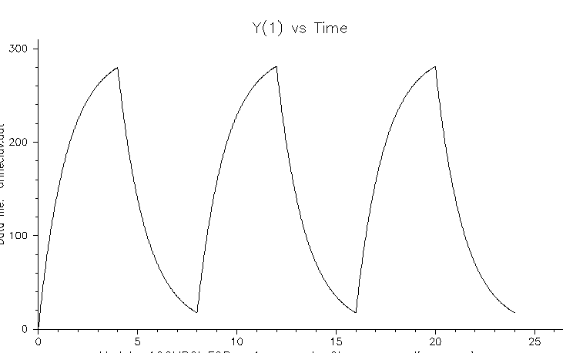

Half life | 1
Ke | 0.693
Vd | 0.2
Cl | 0.1386 | L/h
Cl (ml/min) | 2.31
RPM | 26.860465116 |  | (Assuming large watson-marlow fluid pumps rather than duets)

Target concentration | 40 | mg/L
Infusion amount | 23.655328701 | mg
Time of infusion | 4 | h

Infusion rate | 5.9138321753 | mg/h | in whichever volume convenient
for | 4 | hours | every 8h

Gel Images
Figure 7C Bocillin Binding Assay

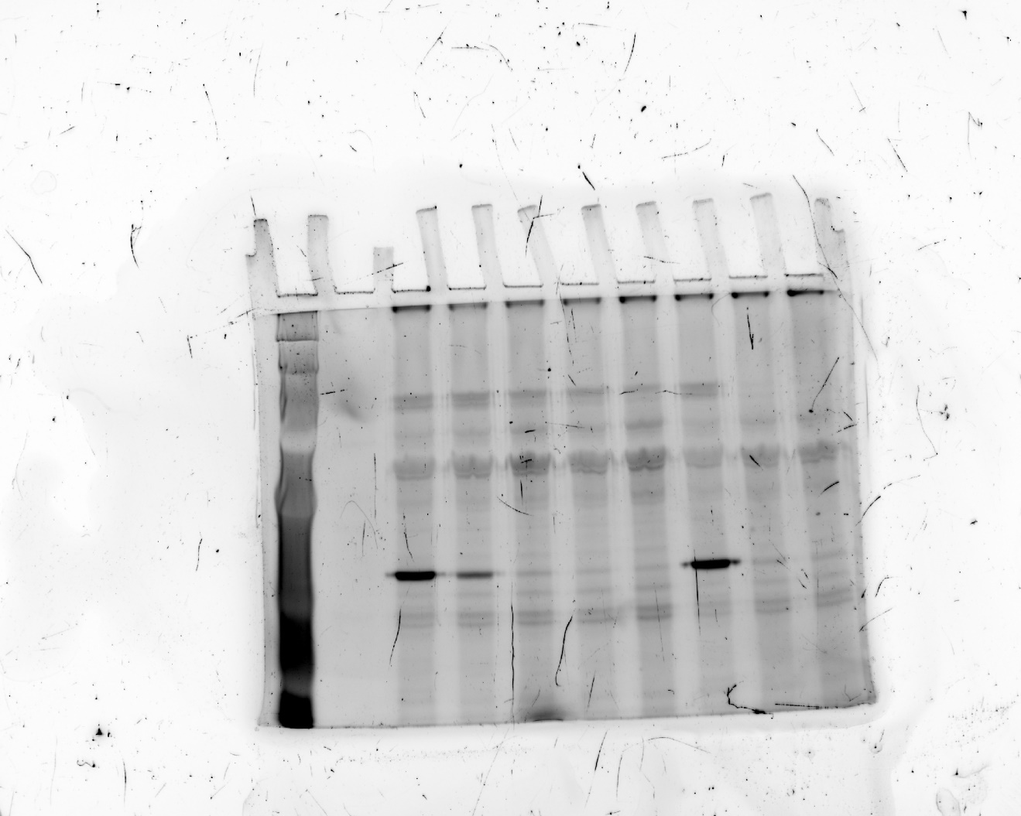

Supplementary Figure S9

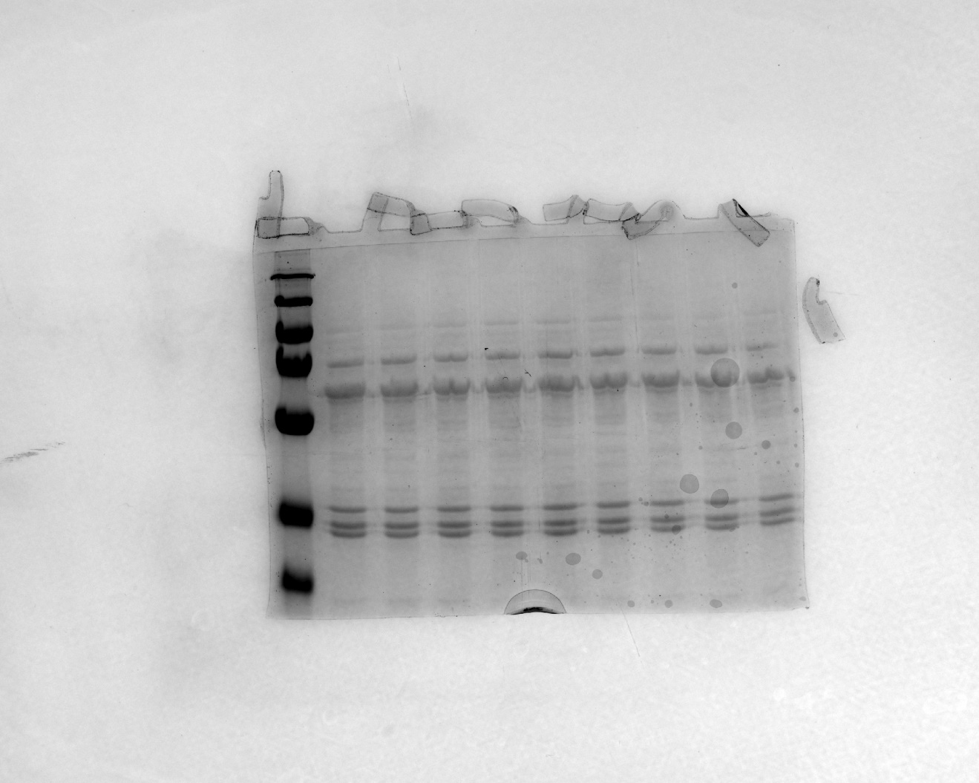

Supplementary figure S10A

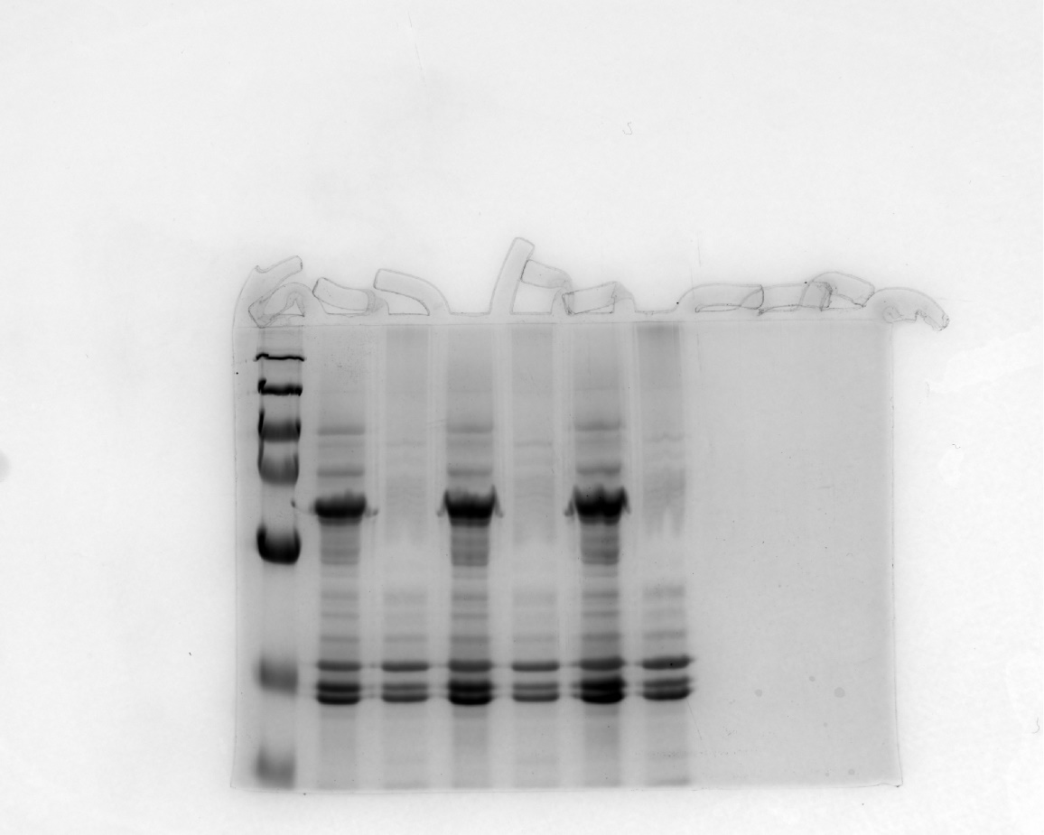

Supplementary Figure S10B

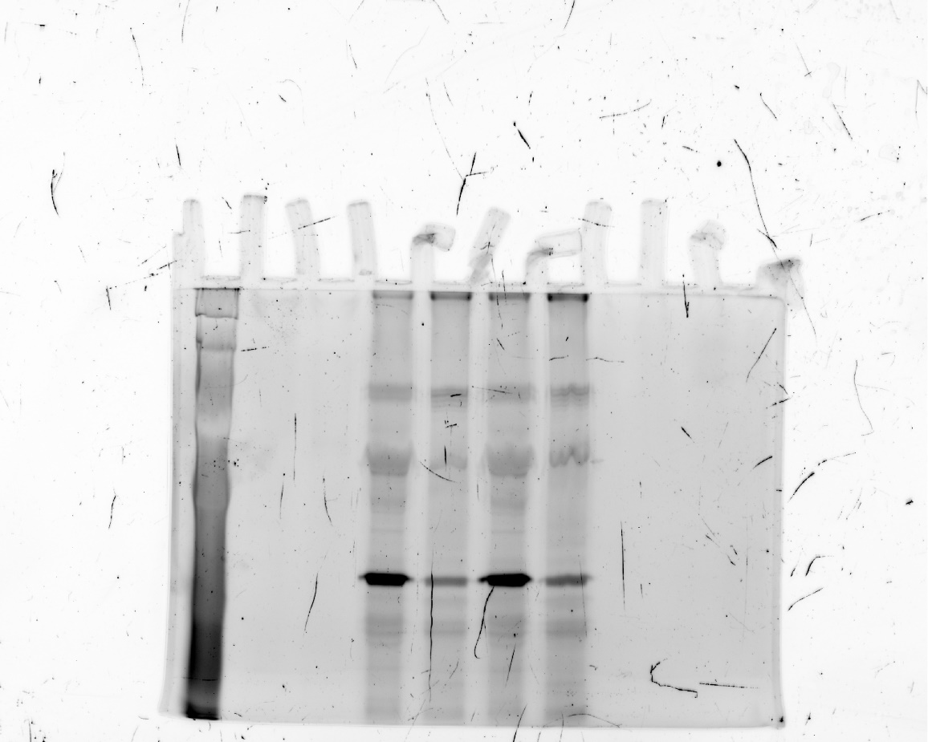

Western Blot Tem-1 Figure 7g

Flow Cytometry
Figure 2C TUNEL assay
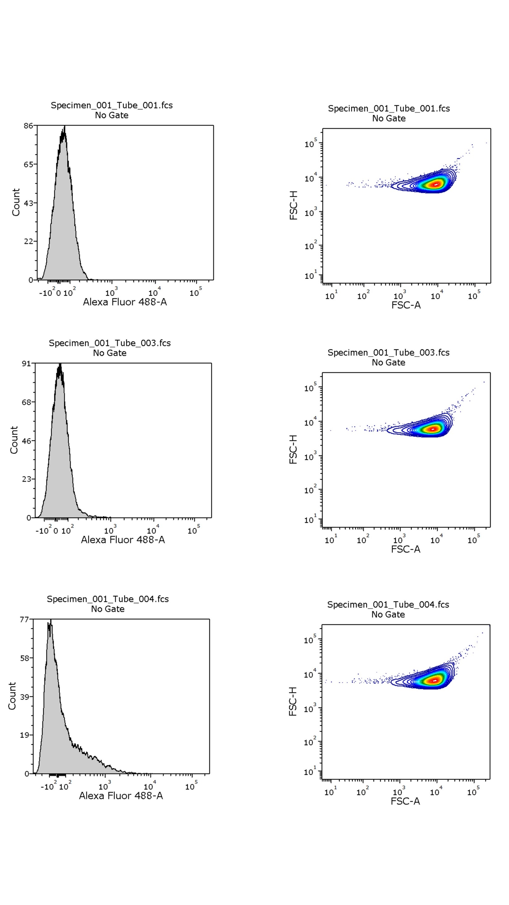

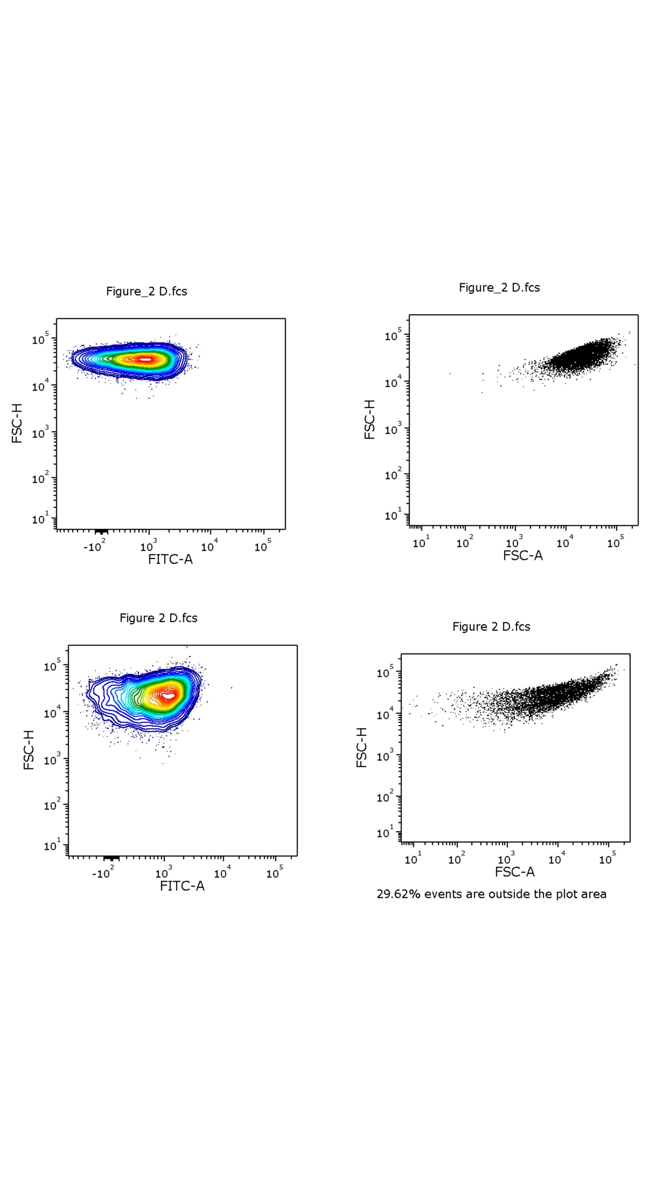

Figure 2D Cell sorting

